TABLAS
RESTAURANTES |  |  |  | PLATOS
NOMBRE RESTAURANTE | DESCRIPCION | DIRECCION |  | CODIGO PLATO | NOMBRE PLATO | DESCRIPCION | VALOR |  | NOMBRE RESTAURANTE
Kentucky Fried Chicken | es una cadena de restaurantes de comida rápida estadounidense especializada en pollo frito, fundada por Harland D. Sanders, que pertenece al grupo Yum! Brands. | Kfc, Centro comercial gran plaza, Soacha, Cundinamarca |  | 1010 | MEGA NAVIDAD | 6 Presas + 4 Strips+ 6 Alitas (Las alitas picantes hot wings equivalen a un trozo de ala)+ 1 Pop Corn Mediano+ 4 Arepas + 1 Papa Grande + 2 Avalanchas MM + 1 Gaseosa 1,5Lts | 56,900 | 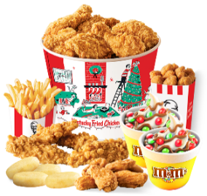 | Kentucky Fried Chicken
Asadero Restaurante Lideres Del Sabor Bl. | es un restaurante de platos de carta rapida para todo publico | Cra. 9 Este #3090, Soacha, Cundinamarca |  | 1012 | BIG BOX NAVIDAD | 1 Presa + 3 Alitas (Las alitas picantes hot wings equivalen a un trozo de ala) + 1 Pop Corn Pequeño + 1 Papa Pequeña + 1 Salsa BBQ 2oz + 1 Avalancha MM + 1 Gaseosa PET 400ml | 19,900 | 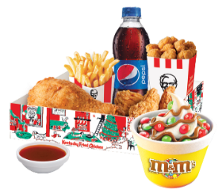 | Asadero Restaurante Lideres Del Sabor Bl.
Comidas Rapidas El Gato | El Gato es un restaurante especializado en comidas rápidas, que busca brindar a nuestros clientes el mejor servicio y calidad en nuestros exquisitos platos. | Cra. 9 Este, Soacha, Cundinamarca |  | 1013 | PARTE Y COMPARTE NAVIDAD | 2 Presas + 4 Strips + 1 Pop Corn Pequeño + 2 Papas Pequeñas + 2 Gaseosas PET 400ml + 1 Avalancha MM + 1 Salsa BBQ Sweet | 32,900 | 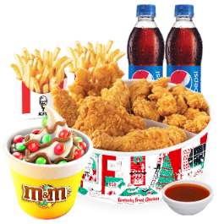 | Comidas Rapidas El Gato

FACTURA |  |  |  | USUARIOS
 |  |  |  |  |  |  |  |  |  |  |  |  |  |  | <
COD FACTURA: | 100 |  |  | ID USUARIO | NOMBRE | APELLIDO | COMUNA | TELEFONO | DIRECCION | CORREO | CONTRASEÑA | TPO USUARIO | TIPO DE DOCUMENTO | NUMERO DE DOCUMENTO
 |  |  |  | SST3574 | PABLO | HERNANDEZ | CENTRO | 3134726948 | KRA 11 este 89-62 | pablo@gmail.com | 12345 | CLIENTE | CEDULA | 1000982993
ID USUARIO | SST3574 |  |  | HMD6789 | ANDREA | ROMERO | SAN MATEO | 3144128970 | KRA 11 este 78-54 | andrea@gmail.com | 12345 | CLIENTE | CEDULA | 1002877290
NUMERO: | 3143128970 |  |  | DVW124 | JAIME | GONZALEZ | COMPARTIR | 3217543624 | KRA 34 este 65-66 | jaime@gmail.com | 12345 | CLIENTE | CEDULA | 1209367760
MEDIO DE PAGO: | MEDIO 01 |  |  | CHJ5351 | NICOLAS | GOMEZ | CENTRO | 3125735439 | KRA 66 ESTE 66-89 | nicolas@gmail.com | 12345 | CLIENTE | CEDULA | 1299912230
DIRECCION: | kra 11 este # 29-62
ID ADMIN: | BGRJ144
Pedido |  |  |  | ADMINISTRACIÓN
NOMBRE PLATO | DESCRIPCION | VALOR
MEGA NAVIDAD | 6 Presas + 4 Strips+ 6 Alitas (Las alitas picantes hot wings equivalen a un trozo de ala)+ 1 Pop Corn Mediano+ 4 Arepas + 1 Papa Grande + 2 Avalanchas MM + 1 Gaseosa 1,5Lts | 56,900 |  | ID ADMIN | NOMBRE | APELLIDO | TELEFONO | CORREO | TIPO USUARIO | DIRECCION | CONTRASEÑA | TIPO DE DOCUMENTO | NUMERO DE DOCUMENTO
 |  |  |  | BGRJ144 | JUAN | MURRILLO | 3132251759 | juanM@gmail.com | ADMINISTRADOR | TRV 10 #5-25 | 12340 | CEDULA | 1000654470
 | TOTAL | 56,900 |  | KYUK795 | LUIS | LOPEZ | 3061456729 | Lluis@gmail.com | ADMINISTRADOR | TRV 23 #88-8 | 12352 | CEDULA | 1230654390
 |  |  |  | VRFB365 | ANDRES | ROJAS | 3133130576 | Randres@gmail.com | ADMINISTRADOR | CALLE 100 #23-2 | 12343 | CEDULA | 53718503
 |  |  |  | HMTD457 | SANTIAGO | QUIROGA | 3205678901 | Qsantiago@gmail.com | ADMINISTRADOR | CALLE 4 #9-11 | 12980 | CEDULA | 792802476

 |  |  |  | MEDIOS DE PAGO
CARRITO DE COMPRA |  |  |  | CODIGO MEDIO | NOMBRE | DESCRIPCION
 |  |  |  | MEDIO 01 | TARJETA DEBITO | PAGO CON CARGO A UN DEPOSITO BANCARIO
CODIGO PLATO | NOMBRE PLATO | VALOR |  | MEDIO 02 | TARJETA CREDITO | PAGO CON CARGO A UN CREDITO BANCARIO, DESDE 1 A 36 CUOTAS
1010 | MEGA NAVIDAD | 56,900 |  | MEDIO 03 | DAVIPLATA | PAGO CON CARGO A UN DEPOSITO DISPUESTO POR LA ENTIDAD DAVIVIENDA
1011 | BOX MEGA NAVIDAD | 19,900 |  | MEDIO 04 | NEQUI | PAGO CON CARGO A UN DEPOSITO DISPUESTO POR LA ENTIDAD BANCOLOMBIA
1012 | PARTE Y COMPARTE NAVIDAD | 32900 |  | MEDIO 05 | PAGO EN SERVICIO EFECTY | PAGO CON DEPOSITO EN LA FIRMA EFECTY
1013 | AGUA | 2,200 |  | MEDIO 06 | PAGO CONTRAENTREGA | PAGO EN EFECTIVO AL RECIBIR EL PRODUCTO
1014 | COLOMBIANA 1.2Lt | 5,000 |  | MEDIO 07 | CONSIGNACION BANCARIA | PAGO CON CONSIGNACION A CUENTA DE LA EMPRESA

DOMICILIARIOS

nombre | COD FACTURA | Identificación | pase de vehiculo
edward rodriguez | 100 | nro.1456 | si
robert phillip | 110 | nro.1457 | si
ruben gutierrez | 120 | nro.1458 | si

